상품제안서
애니존 100W 초고속충전 패브릭 LCD 케이블 CTC | 상품코드: F25419

 |  |  |  |  |  |  | 02-412-0044 | www.easy1.co.kr
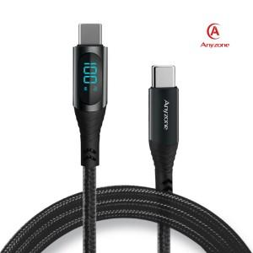

【상세/제작정보】

【인쇄/포장옵션】 | 실크, 레이저 / 포장지포장

【공급단가】 | 수량 | 100~ | 300~ | 500~ | 1,000~ | 3,000~
*VAT별도 | 케이블 길이(1.2m) | 5,530원 | 5,330원 | 5,120원 | 4,920원 | 4,790원
 | 케이블 길이(2m( | 5,800원 | 5,590원 | 5,370원 | 5,160원 | 5,030원

【상품 URL】 | http://www.easy1.co.kr/src/goods_detail.php?gdno=25419

